Sheet1
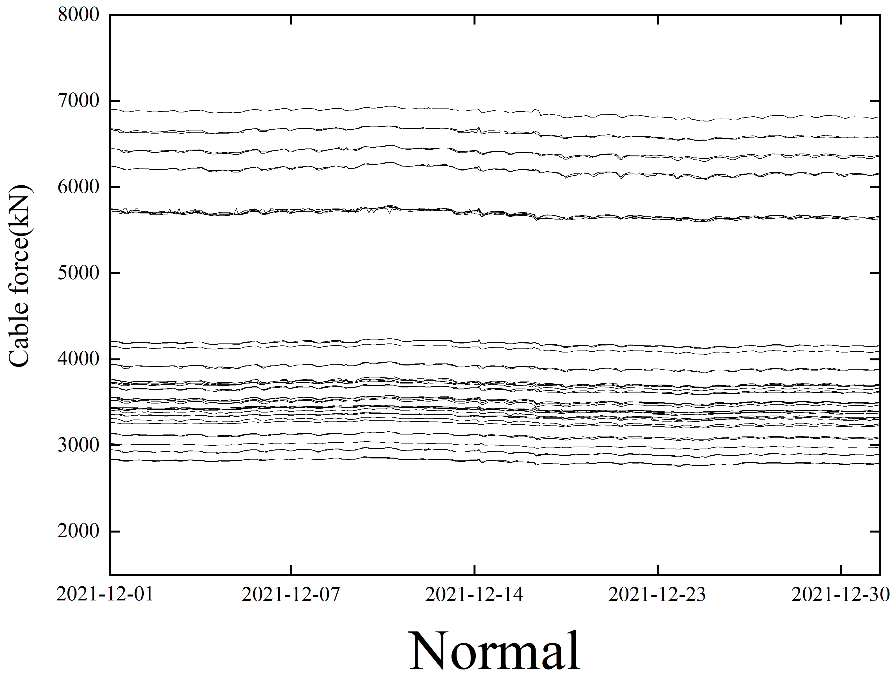
SLS01无异常值
SLS04无异常值
SLS09传感器异常
SLS16无异常值
SLX05无异常值
SLX09无异常值
SLX16无异常值

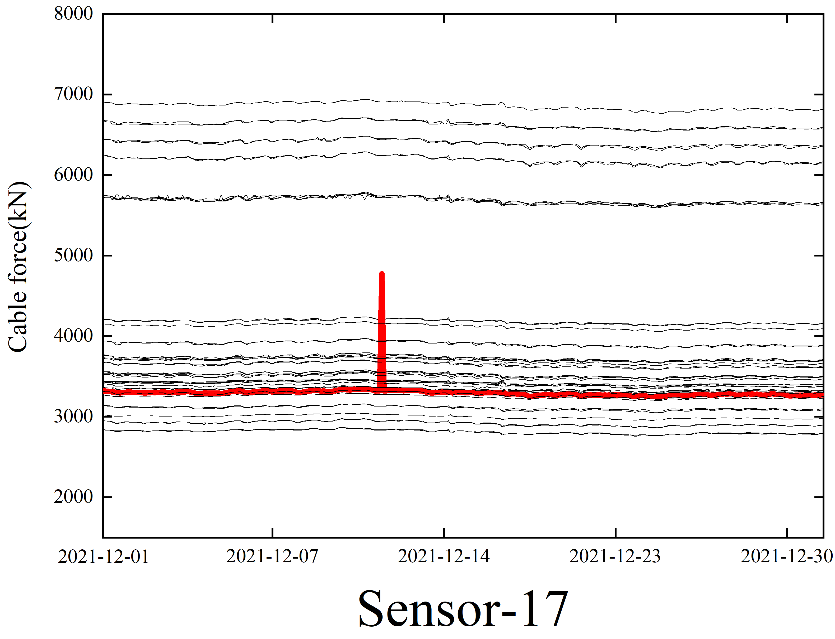
SLS02 |  | SLS08 |  | SLS10 |  | SDLS15 |  | SLS21 |  | SLX01 |  | SLX06 |  | SLX10 |  | SLX14 |  | SLX21
2022-01-15 | 4753.942 | 2022-01-15 | 9178.132 | 2022-01-16 | 10854.36 | 2022-01-17 | 5508.366 | 2022-01-16 | 6190.906 | 2022-01-20 | 16433.657 | 2022-01-15 | 12439.92 | 2022-01-20 | 6408.427 | 2022-01-16 | 5154.129 | 2022-01-21 | 4810.443
2022-01-21 | 4779.871 | 2022-01-17 | 16938.161 | SLS11 |  | 2022-01-19 | 5901.519 | 2022-01-17 | 6311.328 | 2022-01-19 | 16433.657 | 2022-01-16 | 6016.119 | 2022-01-18 | 5339.115 | 2022-01-20 | 6658.796 | 2022-01-18 | 6188.631
2022-01-20 | 11752.807 | 2022-01-16 | 16938.161 | 2022-01-16 | 6959.301 | 2022-01-19 | 6326.005 | SLS22 |  | 2022-01-20 | 16433.657 | 2022-01-16 | 6016.38 | SLX11 |  | 2022-01-18 | 6344.544 | 2022-01-18 | 6190.135
SLS03 |  | 2022-01-19 | 9515.927 | 2022-01-19 | 5064.826 | 2022-01-27 | 5505.349 | 2022-01-18 | 6179.379 | 2022-01-19 | 16433.657 | 2022-01-16 | 12439.92 | 2022-01-16 | 5070.698 | 2022-01-18 | 7879.615 | 2022-01-18 | 8944.281
2022-01-18 | 6536.48 | 2022-01-20 | 9522.842 | SLS12 |  | SLS17 |  | SLS24 |  | 2022-01-18 | 16433.657 | 2022-01-17 | 6014.993 | SLX12 |  | SLX15 |  | SLX22
2022-01-20 | 6532.253 | 2022-01-20 | 9195.09 | 2022-01-17 | 6495.476 | 2022-01-15 | 9816.042 | 2022-01-15 | 8093.989 | 2022-01-20 | 16433.657 | 2022-01-16 | 6015.905 | 2022-01-16 | 4906.126 | 2022-01-16 | 6474.463 | 2022-01-20 | 7850.216
SLS05 |  | 2022-01-19 | 9514.848 | 2022-01-21 | 11235.417 | 2022-01-20 | 10045.419 |  |  | 2022-01-28 | 15568.973 | 2022-01-20 | 6017.378 | 2022-01-20 | 6659.109 | 2022-01-20 | 6480.04 | 2022-01-18 | 7708.442
2022-01-16 | 4464.765 | 2022-01-18 | 9514.675 | 2022-01-19 | 6372.605 | 2022-01-18 | 9826.74 |  |  | 2022-01-27 | 15549.573 | 2022-01-19 | 6260.92 | 2022-01-18 | 6264.06 | 2022-01-18 | 7658.695 | 2022-01-18 | 6155.64
SLS06 |  | 2022-01-18 | 9508.008 | SLS13 |  | SLS18 |  |  |  | 2022-01-26 | 15549.675 | 2022-01-18 | 6011.826 | 2022-01-20 | 4761.814 | SLX17 |  | 2022-01-24 | 3355.184
2022-01-21 | 4627.297 | 2022-01-20 | 9510.772 | 2022-01-21 | 12732.33 | 2022-01-18 | 6265.184 |  |  | 2022-01-28 | 15569.248 | 2022-01-18 | 6265.314 | SLX13 |  | 2022-01-21 | 8808.452 | 2022-01-26 | 3331.096
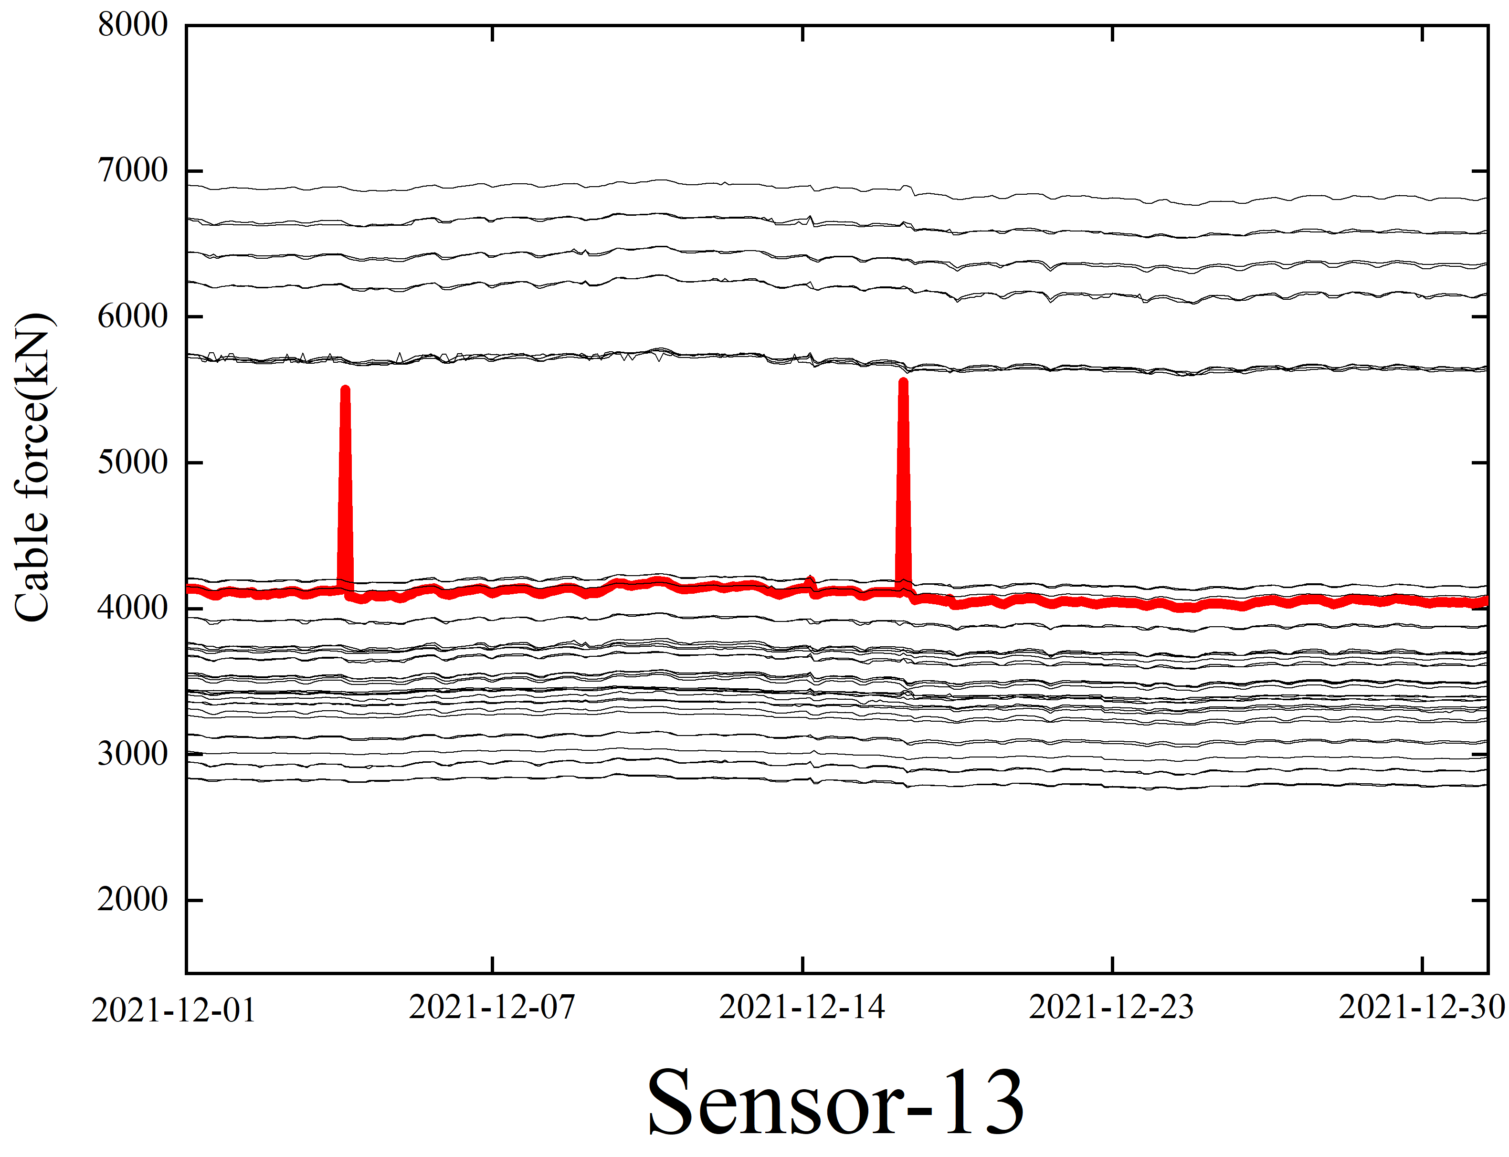
SLS07 |  | 2022-01-20 | 9520.083 | SLS14 |  | SLS19 |  |  |  | 2022-01-27 | 15550.602 | SLX07 |  | 2022-01-16 | 9758.347 | SLX18 |  | 2022-01-25 | 3371.637
2022-01-19 | 6134.558 | 2022-01-20 | 11609.833 | 2022-01-21 | 7452.831 | 2022-01-18 | 4688.994 |  |  | 2022-01-25 | 15549.173 | 2022-01-15 | 9749.619 | 2022-01-16 | 4966.254 | 2022-01-16 | 9800.95 | 2022-01-24 | 3329.778
 |  |  |  | 2022-01-19 | 4918.939 | SLS20 |  |  |  | SLX02 |  | 2022-01-16 | 11097.32 | 2022-01-18 | 6497.844 | SLX19 |  | SLX24
 |  |  |  | 2022-01-19 | 6779.198 | 2022-01-12 | 4886.628 |  |  | 2022-01-19 | 5919.912 | 2022-01-20 | 4869.907 | 2022-01-18 | 4964.329 | 2022-01-18 | 6064.899 | 2022-01-18 | 8259.676
 |  |  |  |  |  | 2022-01-21 | 6813.369 |  |  | SLX04 |  | SLX08 |  | 2022-01-18 | 8135.074 | SLX20
 |  |  |  |  |  |  |  |  |  | 2022-01-15 | 4618.933 | 2022-01-16 | 18628.66 |  |  | 2022-01-19 | 4657.016

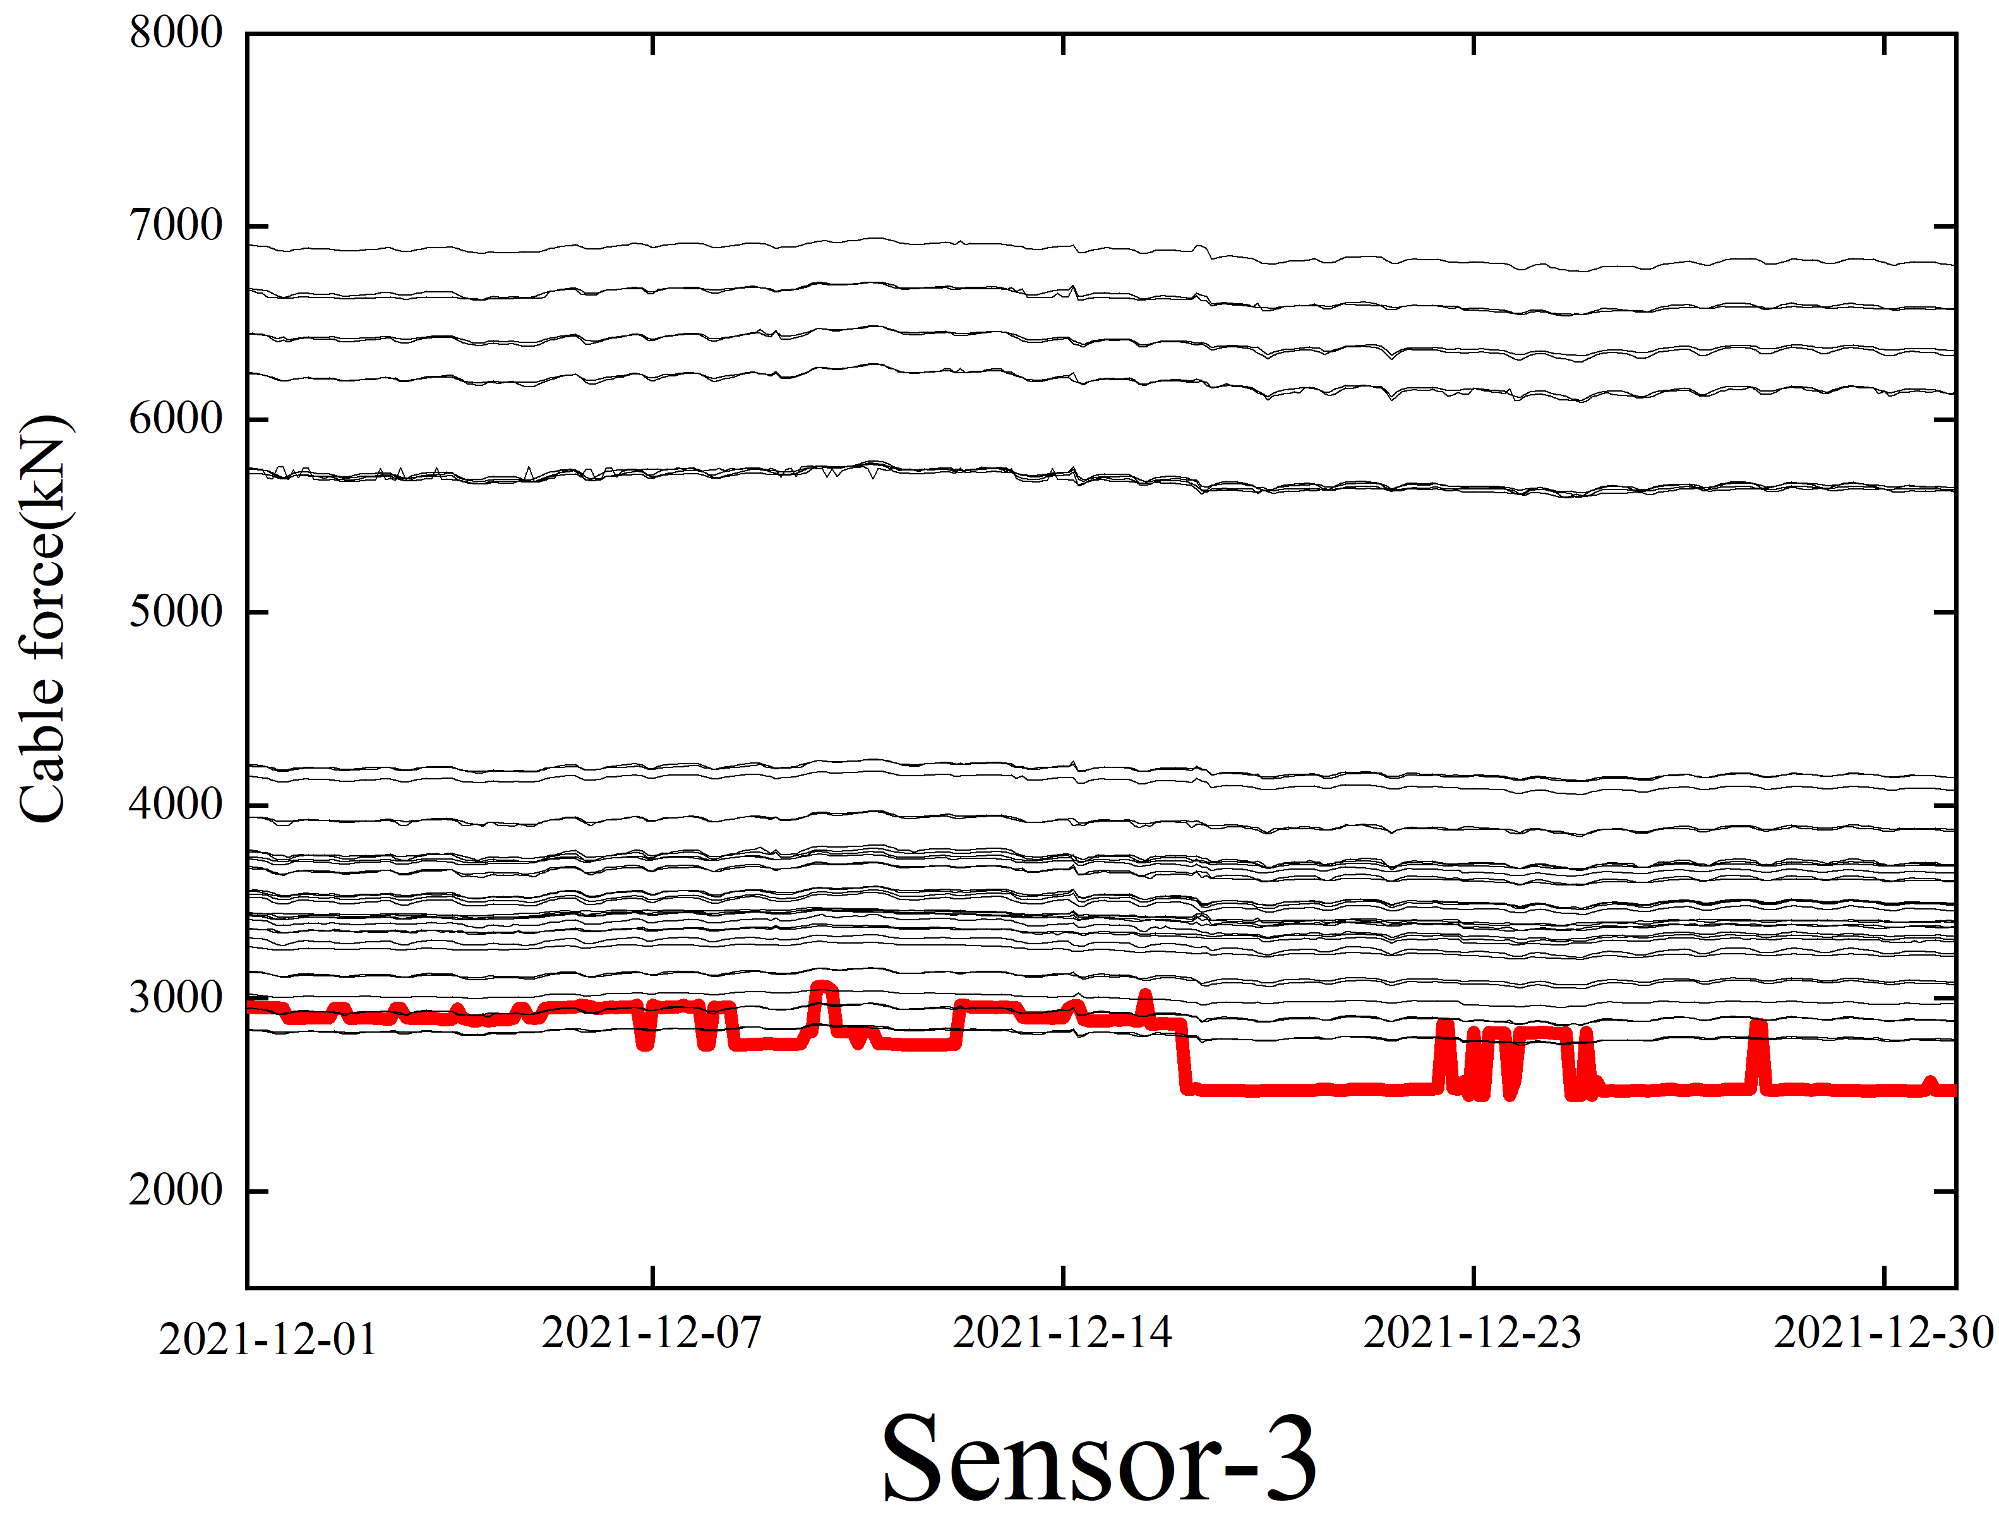
SLS23
2022-01-23 | 3854.296
2022-01-23 | 3855.452
2022-01-29 | 3932.906

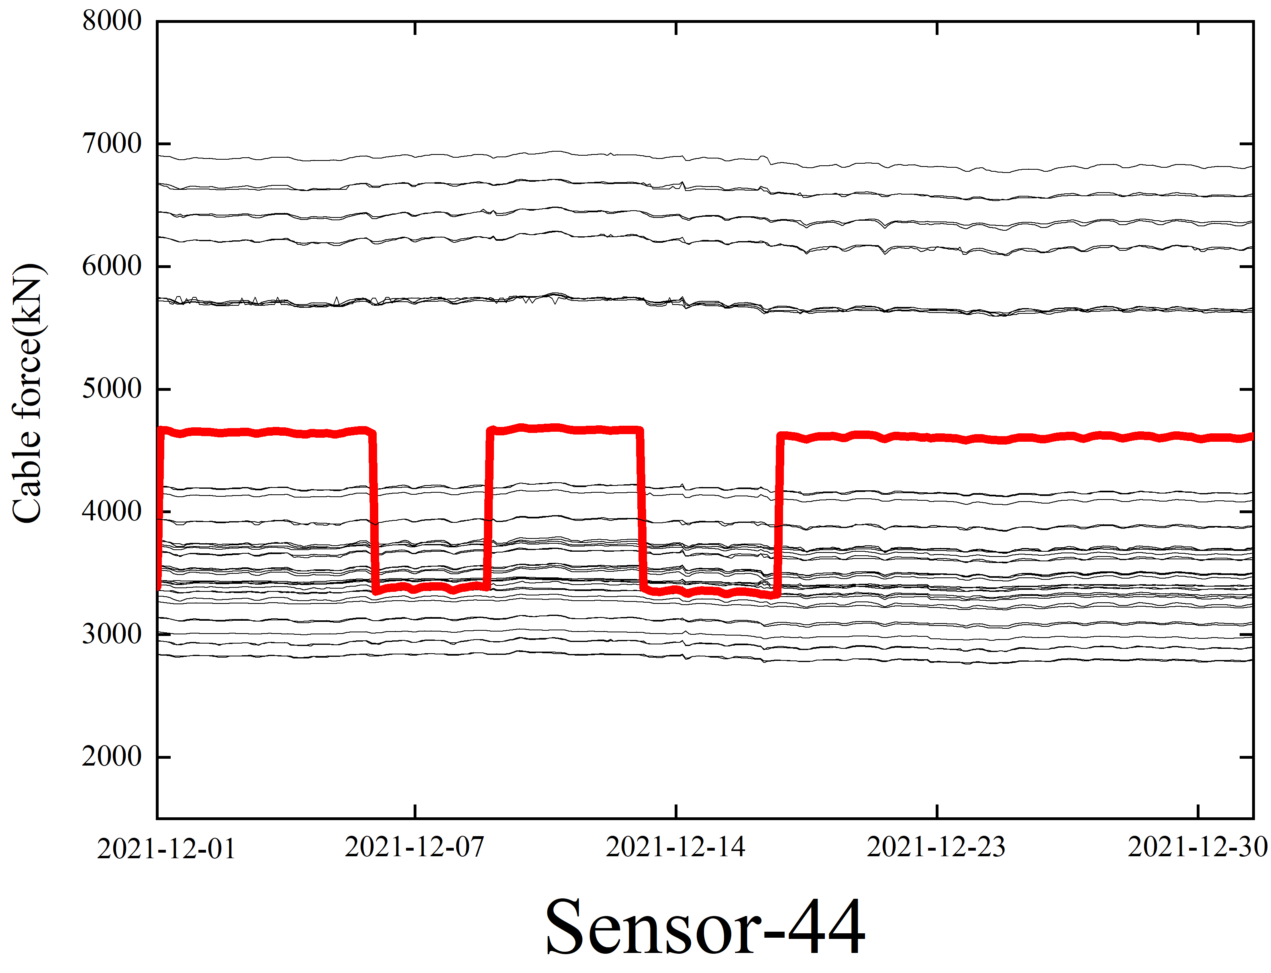

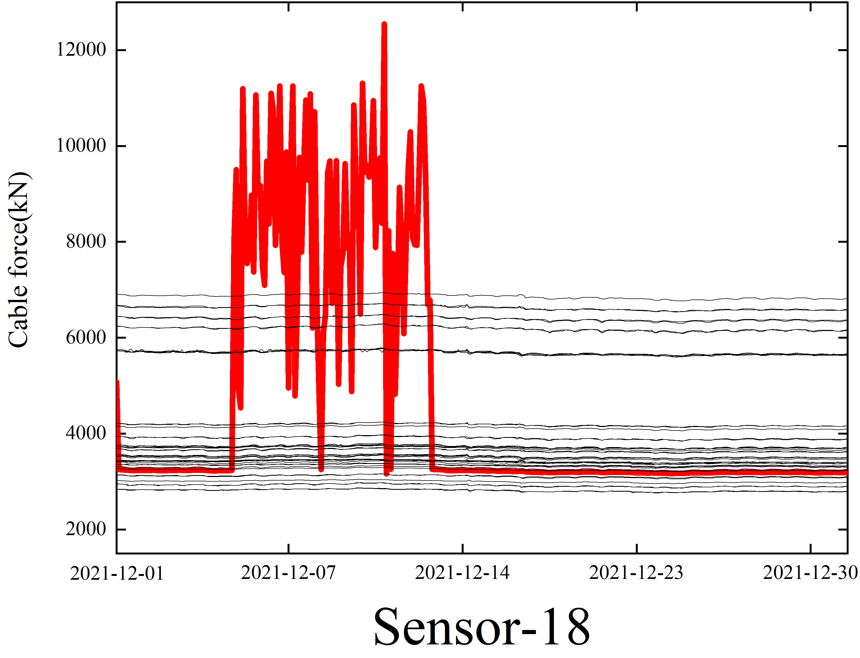
SLX03
2022-01-02 | 3073.912
SLX23
2022-01-27 | 3922.702
2022-01-28 | 3922.272
2022-01-25 | 3922.199
2022-01-25 | 3924.464
2022-01-25 | 3925.527
2022-01-25 | 3925.175
2022-01-25 | 3925.609
2022-01-29 | 3923.87
2022-01-29 | 3922.224
2022-01-29 | 3926.726
2022-01-29 | 3922.329

